Leht1
Eesti Spordiselts Kalev XXI Tallinna võimlemispidu Pirita Spordikeskus 31.mai 2020.a.

Beebid ja väikelapsed
RIIETE TELLIMISLEHT

Asutus/klubi :
Rühm:
Juhendaja/treener:
Aadress:
E-mail:
Tel:

MAKSJA REKVISIIDID:
Maksja:
Aadress:
Kontaktisik:
E-postiaadress:
Summa kokku | € 0.00

Tellimisleht tagastada hiljemalt 10.aprill 2020 e-mailile: anneli@eestikalev.ee
Lisainfo: Anneli Saarma, telefon 516 2840
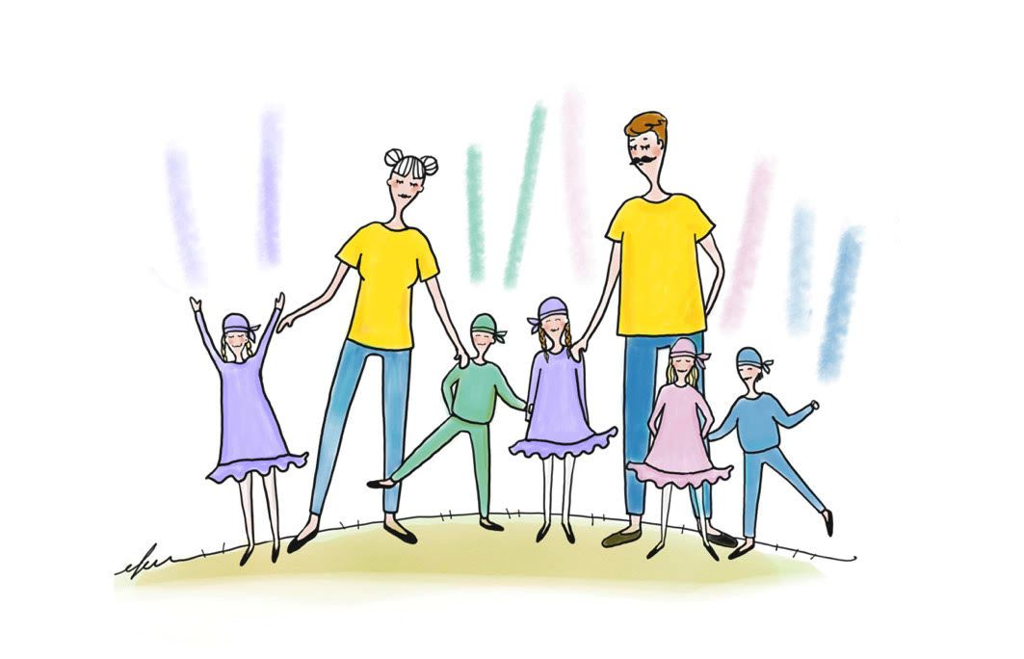

RIIDED BEEBILE ja VÄIKELAPSELE POISID
Toode/ Suurus | Kogus |  |  |  |  |  |  |  | Kogus kokku | Toote hind | Summa kokku
 | 74 | 80 | 86 | 92 | 98 | 104 | 110 | 116
Sinised retuusid |  |  |  |  |  |  |  |  | 0 | € 10.00 | € 0.00
Lillad retuusid |  |  |  |  |  |  |  |  | 0 | € 10.00 | € 0.00
Rohelised retuusid |  |  |  |  |  |  |  |  | 0 | € 10.00 | € 0.00
Roosad retuusid |  |  |  |  |  |  |  |  | 0 | € 10.00 | € 0.00
 | 74 | 80 | 86 | 92 | 98 | 104 | 110 | 116
Sinine dressipluus |  |  |  |  |  |  |  |  | 0 | € 11.00 | € 0.00
Lilla dressipluus |  |  |  |  |  |  |  |  | 0 | € 11.00 | € 0.00
Roheline dressipluus |  |  |  |  |  |  |  |  | 0 | € 11.00 | € 0.00
Roosa dressipluus |  |  |  |  |  |  |  |  | 0 | € 11.00 | € 0.00
 | ühes suuruses
Sinine pearätik |  |  |  |  |  |  |  |  | 0 | € 4.00 | € 0.00
Lilla pearätik |  |  |  |  |  |  |  |  | 0 | € 4.00 | € 0.00
Roheline pearätik |  |  |  |  |  |  |  |  | 0 | € 4.00 | € 0.00
Roosa pearätik |  |  |  |  |  |  |  |  | 0 | € 4.00 | € 0.00
 |  |  |  |  |  |  |  |  | Summa kokku |  | € 0.00

RIIDED BEEBILE ja VÄIKELAPSELE TÜDRUKUD
Toode/ Suurus | Kogus |  |  |  |  |  |  |  | Kogus kokku | Toote hind | Summa kokku
 | 74 | 80 | 86 | 92 | 98 | 104 | 110 | 116
Sinine kleit |  |  |  |  |  |  |  |  | 0 | € 14.00 | € 0.00
Lilla kleit |  |  |  |  |  |  |  |  | 0 | € 14.00 | € 0.00
Roheline kleit |  |  |  |  |  |  |  |  | 0 | € 14.00 | € 0.00
Roosa kleit |  |  |  |  |  |  |  |  | 0 | € 14.00 | € 0.00
 | ühes suuruses
Sinine pearätik |  |  |  |  |  |  |  |  | 0 | € 4.00 | € 0.00
Lilla pearätik |  |  |  |  |  |  |  |  | 0 | € 4.00 | € 0.00
Roheline pearätik |  |  |  |  |  |  |  |  | 0 | € 4.00 | € 0.00
Roosa pearätik |  |  |  |  |  |  |  |  | 0 | € 4.00 | € 0.00
 |  |  |  |  |  |  |  |  | Summa kokku |  | € 0.00
NB! Tüdrukutel jalas kas valged sukapüksid või tellida samas toonis retuusid (valik poiste riiete all)!

RIIDED EMALE
Toode/ Suurus | Kogus |  |  |  |  |  |  |  | Kogus kokku | Toote hind | Summa kokku
 | S |  | M |  | L | XL | XXL | 3XL
Kollane lühikeste varrukatega T-särk |  |  |  |  |  |  |  |  | 0 | € 6.00 | € 0.00
 |  |  |  |  |  |  |  |  | Summa kokku |  | € 0.00

RIIDED ISALE
Toode/ Suurus | Kogus |  |  |  |  |  |  |  | Kogus kokku | Toote hind | Summa kokku
 | S |  | M |  | L | XL | XXL | 3XL
Kollane lühikeste varrukatega T-särk |  |  |  |  |  |  |  |  | 0 | € 8.00 | € 0.00
 |  |  |  |  |  |  |  |  | Summa kokku |  | € 0.00

